关系图
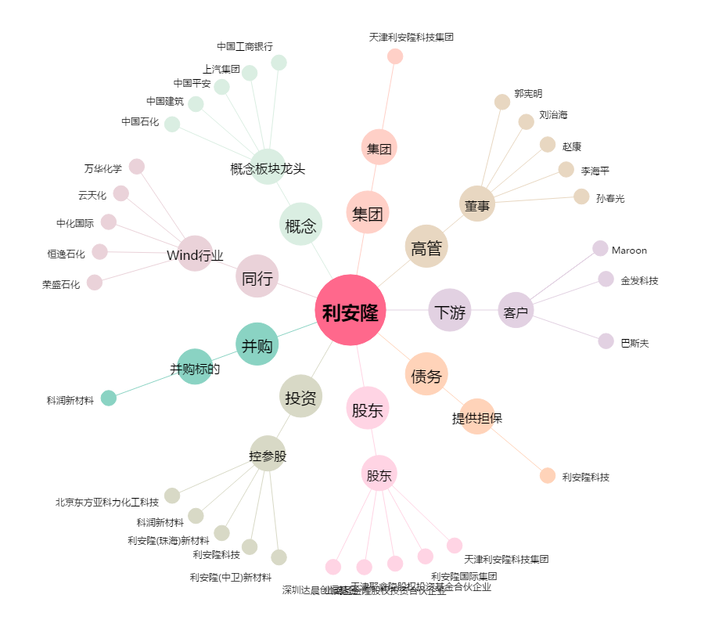
利安隆[300596.SZ] - 关系概览图

